CONEX. DENTRO DE DEP.
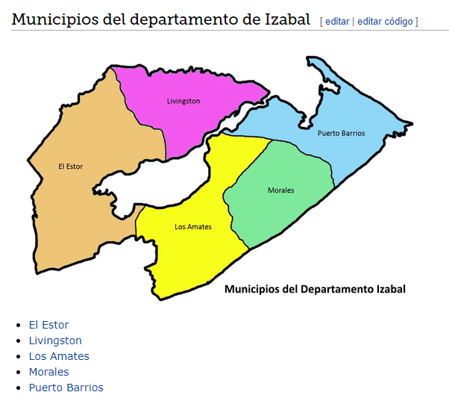
 | IZABAL CABECERA* | DISTANCIA KM | TIEMPO | DIRECTA/NO DIRECTA | MUNICIPIOS A LLEGAR | MUNICIPIOS | IZABAL
* | Puerto Barrios | 54.8 | 1h11min | Carretera directa | ------- | Morales
* | Puerto Barrios | 91.7 | 1h51min | Carretera no directa | Pasar por morales | Los amates
* | Puerto Barrios | 121 | 2h28min | Carretera no directa | Pasa por morales, los amates, livingston | El estor
* | Puerto Barrios | 0 | 0 | No existe carretera | No hay carretera disponible solo se puede llegar por agua | Livingston

 | Morales | 43.5 | 52min | Carretera directa | ------ | Los amates
 | Morales | 0 | 0 | No existe carretera | No hay carretera disponible solo se puede llegar por agua | Livingston
 | Morales | 81.4 | 1h43min | Carretera no directa | Pasa por los amates, livingston | El estor
 | Morales | 54.8 | 1h11min | Carretera directa | ------- | Puerto Barrios

 | Los amates | 0 | 0 | No existe carretera | No hay carretera disponible solo se puede llegar por agua | Livingston
 | Los amates | 118 | 2h22min | Carretera no directa | Pasa por los morales, livingston | El estor
 | Los amates | 91.7 | 1h51min | Carretera no directa | Pasar por morales | Puerto Barrios
 | Los amates | 43.5 | 52min | Carretera directa | ------ | Morales

 | El estor | 0 | 0 | No existe carretera | No hay carretera disponible solo se puede llegar por agua | Livingston
 | El estor | 118 | 2h22min | Carretera no directa | Pasa por livingston, morales | Los amates
 | El estor | 121 | 2h28min | Carretera no directa | Pasar por livingston,los amates, morales | Puerto Barrios
 | El estor | 81.4 | 1h43min | Carretera directa | ------ | Morales

 | Livingston | --- | --- | --- | --- | ---
 | livingston no tiene carretera

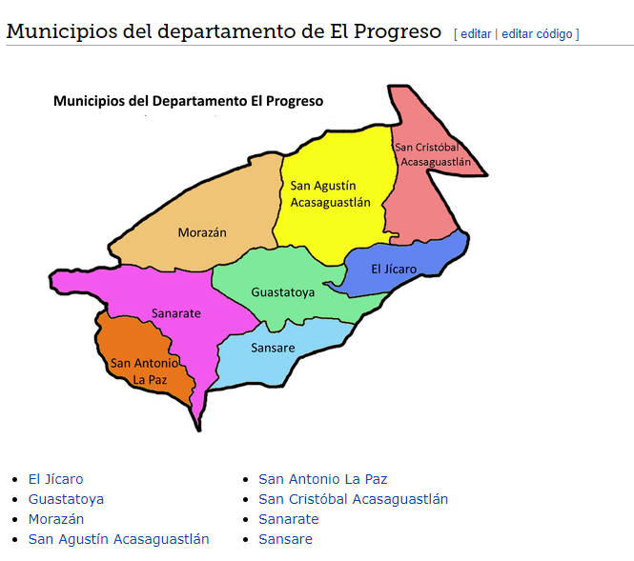
 | EL PROGRESO CABECERA* | DISTANCIA KM | TIEMPO | DIRECTA/NO DIRECTA | MUNICIPIOS A LLEGAR | MUNICIPIOS | EL PROGRESO
* | Guastatoya | 28.1 | 40min | No directa | Pasa por san agustín acasaguastlán, san cristobal acasaguastlán | El jícaro
* | Guastatoya | 31.1 | 43min | Carretera directa | ------- | Morazán
* | Guastatoya | 20.4 | 35min | Carretera directa | ------ | San agustín Acasaguastlán
* | Guastatoya | 42.8 | 45min | Carretera no directa | Pasar por sanarate | San antonio la paz
* | Guastatoya | 29.4 | 39min | Carretera no directa | Pasa por san agustín acasaguastlán | San cristóbal Acasaguastlán
* | Guastatoya | 20.5 | 24min | Carretera directa | ------- | Sanarate
* | Guastatoya | 39 | 48min | carretera no directa | Pasa por sanarate | Sansare

 | El jícaro | 28.1 | 40min | No directa | Pasa por san agustín acasaguastlán, san cristobal acasaguastlán | Guastatoya
 | El jícaro | 33.5 | 47min | no directa | Pasa por san agustín acasaguastlán | Morazán
 | El jícaro | 13.3 | 26min | Directa | -------- | San agustín Acasaguastlán
 | El jícaro | 66.9 | 1h11min | no directa | Pasa por san agustín acasaguastlán, Guastatoya, sanarate | San antonio la paz
 | El jícaro | 4.4 | 8min | Directa | ------- | San cristóbal Acasaguastlán
 | El jícaro | 44.5 | 50min | No directa | Pasa por guastatoya | Sanarate
 | El jícaro | 63.1 | 1h15min | No directa | Pasa por Guastoya, sanarate | Sansare

 | Morazán | 31.1 | 43min | Carretera directa | ------- | Guastatoya
 | Morazán | 33.5 | 47min | no directa | Pasa por san agustín acasaguastlán | El jícaro
 | Morazán | 25.6 | 43.5min | directa | ------- | San agustín Acasaguastlán
 | Morazán | 69.9 | 1h19min | no directa | Pasa por guastatoya, sanarate | San antonio la paz
 | Morazán | 34.6 | 48min | Directa | ------ | San cristóbal Acasaguastlán
 | Morazán | 47.5 | 55min | No directa | Pasa por guastatoya | Sanarate
 | Morazán | 66.1 | 1h18min | no directa | Pasa por Guastatoya, sanarate | Sansare

 | San agustín Acasaguastlán | 29.4 | 39min | Carretera no directa | Pasa por san agustín acasaguastlán | Guastatoya
 | San agustín Acasaguastlán | 13.3 | 26min | Directa | -------- | El jícaro
 | San agustín Acasaguastlán | 25.6 | 43.5min | directa | ------- | Morazán
 | San agustín Acasaguastlán | 59.2 | 1h7min | no directa | Pasa por sanarate, guastatoya | San antonio la paz
 | San agustín Acasaguastlán | 14.7 | 26min | directa | ----- | San cristóbal Acasaguastlán
 | San agustín Acasaguastlán | 36.8 | 44min | no directa | Pasa por guastatoya | Sanarate
 | San agustín Acasaguastlán | 55.4 | 1h8min | no directa | Pasa por Guastatoya, sanarate | Sansare

 | San antonio la paz | 42.8 | 45min | Carretera no directa | Pasar por sanarate | Guastatoya
 | San antonio la paz | 66.9 | 1h11min | no directa | Pasa por san agustín acasaguastlán, Guastatoya, sanarate | El jícaro
 | San antonio la paz | 69.9 | 1h19min | no directa | Pasa por guastatoya, sanarate | Morazán
 | San antonio la paz | 59.2 | 1h7min | no directa | Pasa por sanarate, guastatoya | San agustín Acasaguastlán
 | San antonio la paz | 68.2 | 1h9min | no directa | Pasa por sanarate, guastatoya | San cristóbal Acasaguastlán
 | San antonio la paz | 25 | 26min | directa | -------- | Sanarate
 | San antonio la paz | 35.9 | 43min | directa | -------- | Sansare

 | San cristóbal Acasaguastlán | 29.4 | 39min | Carretera no directa | Pasa por san agustín acasaguastlán | Guastatoya
 | San cristóbal Acasaguastlán | 4.4 | 8min | Directa | ------- | El jícaro
 | San cristóbal Acasaguastlán | 34.6 | 48min | Directa | ------ | Morazán
 | San cristóbal Acasaguastlán | 14.7 | 26min | directa | ----- | San agustín Acasaguastlán
 | San cristóbal Acasaguastlán | 68.2 | 1h9min | no directa | Pasa por sanarate, guastatoya | San antonio la paz
 | San cristóbal Acasaguastlán | 45.9 | 50min | no directa | Pasa por guastatoya | Sanarate
 | San cristóbal Acasaguastlán | 64.4 | 1h13min | no directa | Pasa por sanarate, guastatoya | Sansare

 | Sanarate | 20.5 | 24min | Carretera directa | ------- | Guastatoya
 | Sanarate | 44.5 | 50min | No directa | Pasa por guastatoya | El jícaro
 | Sanarate | 47.5 | 55min | No directa | Pasa por guastatoya | Morazán
 | Sanarate | 36.8 | 44min | no directa | Pasa por guastatoya | San agustín Acasaguastlán
 | Sanarate | 25 | 26min | directa | -------- | San antonio la paz
 | Sanarate | 45.9 | 50min | no directa | Pasa por guastatoya | San cristóbal Acasaguastlán
 | Sanarate | 15.1 | 27min | directa | ------- | Sansare

 | Sansare | 20.5 | 24min | Carretera directa | ------- | Guastatoya
 | Sansare | 44.5 | 50min | No directa | Pasa por guastatoya | El jícaro
 | Sansare | 47.5 | 55min | No directa | Pasa por guastatoya | Morazán
 | Sansare | 36.8 | 44min | no directa | Pasa por guastatoya | San agustín Acasaguastlán
 | Sansare | 25 | 26min | directa | -------- | San antonio la paz
 | Sansare | 45.9 | 50min | no directa | Pasa por guastatoya | San cristóbal Acasaguastlán
 | Sansare | 15.1 | 27min | directa | ------- | Sanarate

 | ZACAPA CABECERA * | DISTANCIA KM | TIEMPO | MUNICIPIOS | DIRECTA/NO DIRECTA | MUNICIPIOS A LLEGAR | ZACAPA
* | ZACAPA | 34.1 KM | 45 MIN | CABAÑAS | SI | ..
* | ZACAPA | 7.2 KM | 14 MIN | ESTANZUELA | SI | …
* | ZACAPA | 42.7 KM | 54 MIN | GUALAN | NO | PASA POR ESTANZUELA, RIO HONDO
* | ZACAPA | 23.8 KM | 31 MIN | HUITE | SI | PASA EN MEDIO DE ESTANZUELA Y SAN JORGE
* | ZACAPA | 61.3 KM | 1H 48 MIN | LA UNION | SI
* | ZACAPA | 12.4 KM | 18 MIN | RIO HONDO | NO | PASA POR ESTANZUELA.
* | ZACAPA | 55.9 KM | 1H 22 MIN | SAN DIEGO | NO | PASA POR CABAÑAS
* | ZACAPA | 26.1 KM | 35 MIN | TECULUTAN | NO | PASAN POR ESTANZUELA, RIO HONDO
* | ZACAPA | 39.1 KM | 53 MIN | USUMATLAN | NO | PASA POR ESTANZUELA, RIO HONDO, TECULITAN

 | CABAÑAS | 34.1 KM | 45 MIN | ZACAPA | SI
 | CABAÑAS | 29.2 km | 43 MIN | ESTANZUELA | SI
 | CABAÑAS | 61.4 KM | 1H 26 MIN | GUALAN | SI
 | CABAÑAS | 11.4 KM | 19 MIN | HUITE | SI
 | CABAÑAS | 89.7 KM | 2H 23 MIN | LA UNION | NO | PASA POR RIO HONDO, GUALAN
 | CABAÑAS | 31.2 KM | 50 MIN | RIO HONDO | SI
 | CABAÑAS | 24.9 KM | 40 MIN | SAN DIEGO | SI
 | CABAÑAS | 25.7 KM | 44 MIN | TECULUTAN | SI
 | CABAÑAS | 28.7 KM | 1H 2 MIN | USUMATLAN | NO | PASA POR TECULUTAN

 | ESTANZUELA | 7.2 KM | 14 MIN | ZACAPA | SI
 | ESTANZUELA | 29.2 km | 43 MIN | CABAÑAS | SI
 | ESTANZUELA | 37.3 KM | 48 MIN | GUALAN | NO | PASA POR RIO HONDO
 | ESTANZUELA | 21.8 KM | 29 MIN | HUITE | SI
 | ESTANZUELA | 65.6 KM | 1H 43 MIN | LA UNION | NO | PASA POR RIO HONDO Y GUALAN
 | ESTANZUELA | 7 KM | 12 MIN | RIO HONDO | SI
 | ESTANZUELA | 53.9 KM | 1 H 18 MIN | SAN DIEGO | NO | PASA POR CABAÑAS
 | ESTANZUELA | 20.7 KM | 29 MIN | TECULUTAN | SI
 | ESTANZUELA | 33.8 KM | 47 MIN | USUMATLAN | NO | PASA POR TECULUTAN

 | GUALAN | 42.7 KM | 54 MIN | ZACAPA | NO | PASA POR ESTANZUELA, RIO HONDO
 | GUALAN | 61.4 KM | 1H 26 MIN | CABAÑAS | SI
 | GUALAN | 37.3 KM | 48 MIN | ESTANZUELA | NO | PASA POR RIO HONDO
 | GUALAN | 54.1 KM | 1H 11 MIN | HUITE | NO | PASA POR RIO HONDO
 | GUALAN | 28.2 KM | 55 MIN | LA UNION | SI
 | GUALAN | 30.5 KM | 38 MIN | RIO HONDO | SI
 | GUALAN | 86.2 KM | 2H 4 MIN | SAN DIEGO | NO | PASA POR CABAÑAS Y RIO HONDO
 | GUALAN | 47.9 KM | 1H 4 MIN | SAN JORGE | NO | PASA POR RIO HONDO Y ESTANZUELA
 | GUALAN | 45.5 KM | 58 MIN | TECULUTAN | NO | PASA POR RIO HONDO
 | GUALAN | 58.5 KM | 1H 16 MIN | USUMATLAN | NO | PASA POR RIO HONDO Y TECULUTAN

 | HUITE | 23.8 KM | 31 MIN | ZACAPA | NO | PASA EN MEDIO DE ESTANZUELA Y SAN JORGE
 | HUITE | 11.4 KM | 19 MIN | CABAÑAS | SI
 | HUITE | 21.8 KM | 29 MIN | ESTANZUELA | SI
 | HUITE | 54.1 KM | 1H 11 MIN | GUALAN | NO | PASA POR RIO HONDO
 | HUITE | 85.3 KM | 2H 20MIN | LA UNION | NO | PASA POR RIO HONDO, GUALAN
 | HUITE | 23.8 KM | 37 MIN | RIO HONDO | SI
 | HUITE | 36.1 KM | 57 MIN | SAN DIEGO | NO | PASA POP CABAÑAS
 | HUITE | 18.3 KM | 32 MIN | TECULUTAN | SI
 | HUITE | 31.3 KM | 49 MIN | USUMATLAN | NO | PASA POR TUCULUTAN

 | LA UNION | 61.3 KM | 1H 48 MIN | ZACAPA | SI
 | LA UNION | 89.7 KM | 2H 23 MIN | CABAÑAS | NO | PASA POR RIO HONDO, GUALAN
 | LA UNION | 65.6 KM | 1H 43 MIN | ESTANZUELA | NO | PASA POR RIO HONDO Y GUALAN
 | LA UNION | 28.2 KM | 55 MIN | GUALAN | SI
 | LA UNION | 85.3 KM | 2H 20MIN | HUITE | NO | PASA POR RIO HONDO, GUALAN
 | LA UNION | 58.8 KM | 1H 24 MIN | RIO HONDO | NO | PASA POR GUALAN
 | LA UNION | 114 KM | 2H 55MIN | SAN DIEGO | NO | PASA POR CABAÑAS Y RIO HONDO Y GUALAN
 | LA UNION | 73.7 KM | 1H 47 MIN | TECULUTAN | NO | PASA POR RIO HONDO
 | LA UNION | 86.8 KM | 2H 4 MIN | USUMATLAN | NO | PASA POR TECULUTAN, RIO HONDO Y GULAN

 | RIO HONDO | 12.4 KM | 18 MIN | ZACAPA | NO | PASA POR ESTANZUELA.
 | RIO HONDO | 31.2 KM | 50 MIN | CABAÑAS | SI
 | RIO HONDO | 7 KM | 12 MIN | ESTANZUELA | SI
 | RIO HONDO | 30.5 KM | 38 MIN | GUALAN | SI
 | RIO HONDO | 23.8 KM | 37 MIN | HUITE | SI
 | RIO HONDO | 58.8 KM | 1H 24 MIN | LA UNION | NO | PASA POR GUALAN
 | RIO HONDO | 58.8KM | 1H 247 MIN | SAN DIEGO | NO | PASA POR CABAÑAS
 | RIO HONDO | 15.2 KM | 21 MIN | TECULUTAN | SI
 | RIO HONDO | 28.2 KM | 39 MIN | USUMATLAN | NO | PASA POR TECULUTAN

 | SAN DIEGO | 55.9 KM | 1H 22 MIN | ZACAPA | NO | PASA POR CABAÑAS
 | SAN DIEGO | 24.9 KM | 40 MIN | CABAÑAS | SI
 | SAN DIEGO | 53.9 KM | 1 H 18 MIN | ESTANZUELA | NO | PASA POR CABAÑAS
 | SAN DIEGO | 86.2 KM | 2H 4 MIN | GUALAN | NO | PASA POR RIO HONDO
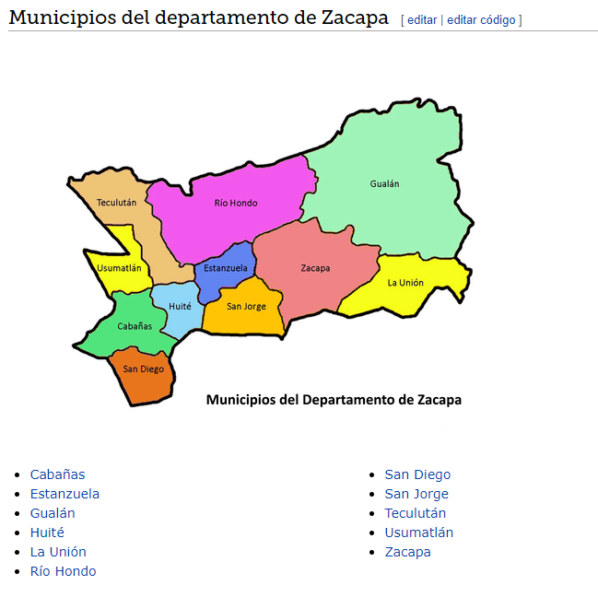
 | SAN DIEGO | 36.1 KM | 57 MIN | HUITE | NO | PASA POR CABAÑAS
 | SAN DIEGO | 114 KM | 2H 55MIN | LA UNION | NO | PASA POR RIO HONDO Y GUALAN
 | SAN DIEGO | 58.8 KM | 1H 24 MIN | RIO HONDO | NO | PASA POR GUALAN
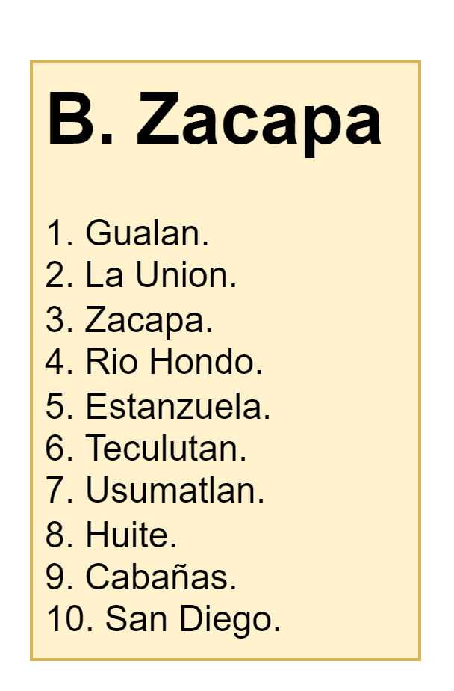
 | SAN DIEGO | 58.5 KM | 1H 24 MIN | SAN JORGE | NO | PASA POR CABAÑAS
 | SAN DIEGO | 50.4 KM | 1H 17 MIN | TECULUTAN | NO | PASA POR CABAÑAS
 | SAN DIEGO | 53.3 KM | 1H 13MIN | USUMATLAN | NO | PASA POR CABAÑAS,TECULITAN

 | TECULUTAN | 26.1 KM | 35 MIN | ZACAPA | NO | PASAN POR ESTANZUELA, RIO HONDO
 | TECULUTAN | 25.7 KM | 44 MIN | CABAÑAS | SI
 | TECULUTAN | 20.7 KM | 29 MIN | ESTANZUELA | SI
 | TECULUTAN | 45.5 KM | 58 MIN | GUALAN | NO | PASA POR RIO HONDO
 | TECULUTAN | 18.3 KM | 32 MIN | HUITE | SI
 | TECULUTAN | 73.7 KM | 1H 47 MIN | LA UNION | NO | PASA POR RIO HONDO
 | TECULUTAN | 15.2 KM | 21 MIN | RIO HONDO | SI
 | TECULUTAN | 50.4 KM | 1H 17 MIN | SAN DIEGO | NO | PASA POR CABAÑAS
 | TECULUTAN | 13.0 KM | 17 MIN | USUMATLAN | SI

 | USUMATLAN | 39.1 KM | 53 MIN | ZACAPA | NO | PASA POR ESTANZUELA, RIO HONDO, TECULITAN
 | USUMATLAN | 28.7 KM | 1H 2 MIN | CABAÑAS | NO | PASA POR TECULUTAN
 | USUMATLAN | 33.8 KM | 47 MIN | ESTANZUELA | NO | PASA POR TECULUTAN
 | USUMATLAN | 58.5 KM | 1H 16 MIN | GUALAN | NO | PASA POR RIO HONDO Y TECULUTAN
 | USUMATLAN | 31.3 KM | 49 MIN | HUITE | NO | PASA POR TUCULUTAN
 | USUMATLAN | 86.8 KM | 2H 4 MIN | LA UNION | NO | PASA POR TECULUTAN, RIO HONDO Y GULAN
 | USUMATLAN | 28.2 KM | 39 MIN | RIO HONDO | NO | PASA POR TECULUTAN
 | USUMATLAN | 53.3 KM | 1H 13MIN | SAN DIEGO | NO | PASA POR CABAÑAS,TECULITAN
 | USUMATLAN | 39.9 KM | 51 MIN | SAN JORGE | NO | PASA POR TECULUTAN
 | USUMATLAN | 13.0 KM | 17 MIN | TECULUTAN | SI

